доставка
Доставка к Протоколу № 290

Доставка груза объемом 65,5 м3, весом 25 300 кг. Речная навигация

ООО ТК "Авиамир"

Стоимость доставки | 910,800.00
Агентское вознаграждение
Упаковка
Доставка по НПР
 | 910,800.00

ООО ТК "ВСТ"

Стоимость доставки | 725,857.00
Агентское вознаграждение
Упаковка
Доставка по НПР
 | 725,857.00

ООО "РусТрансЭкспресс"

Стоимость доставки | 910,800.00
Агентское вознаграждение
Упаковка
Доставка по НПР
 | 910,800.00

Средняя стоимость доставки, руб. |  | 849,152.33
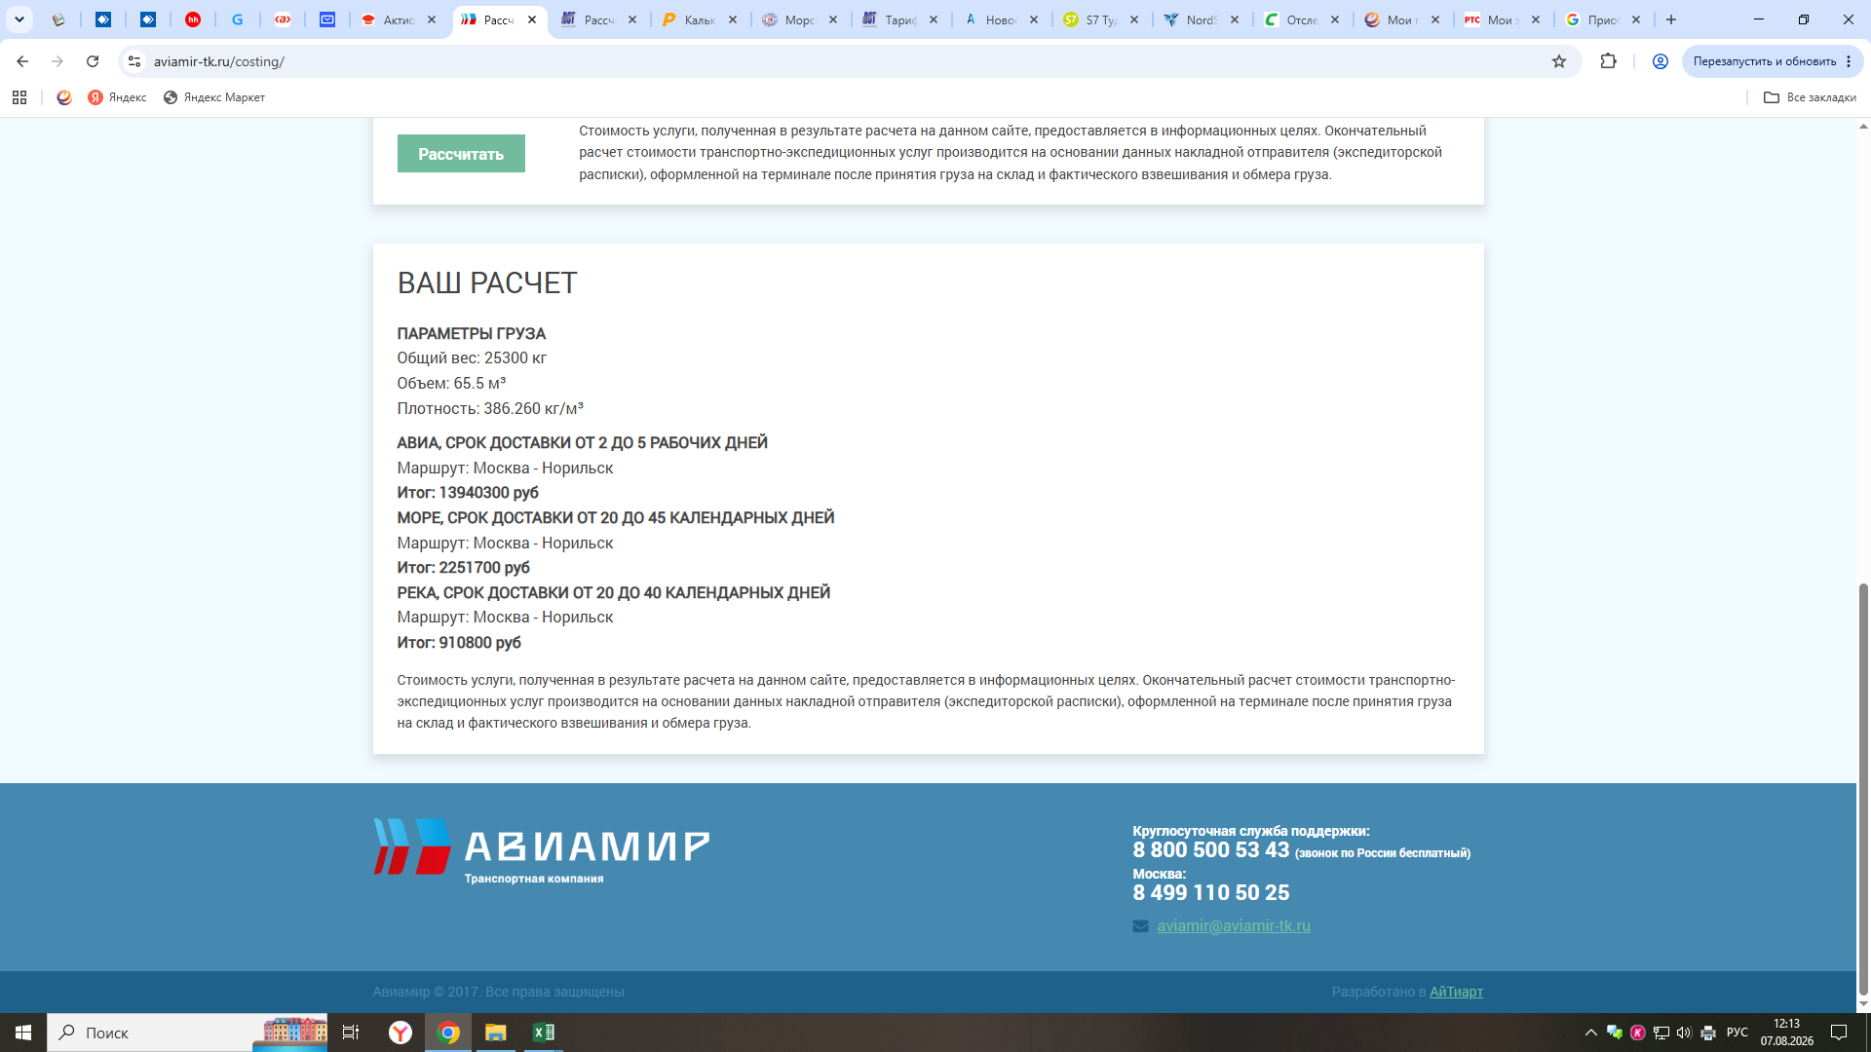
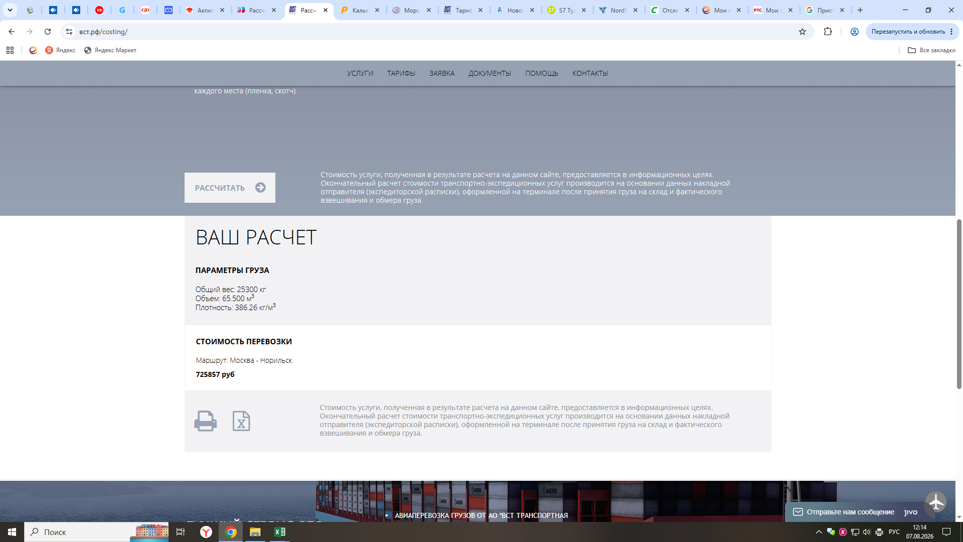

Начальник бюро МЦ |  | Е.Л. Дружинина

